11509-研討會
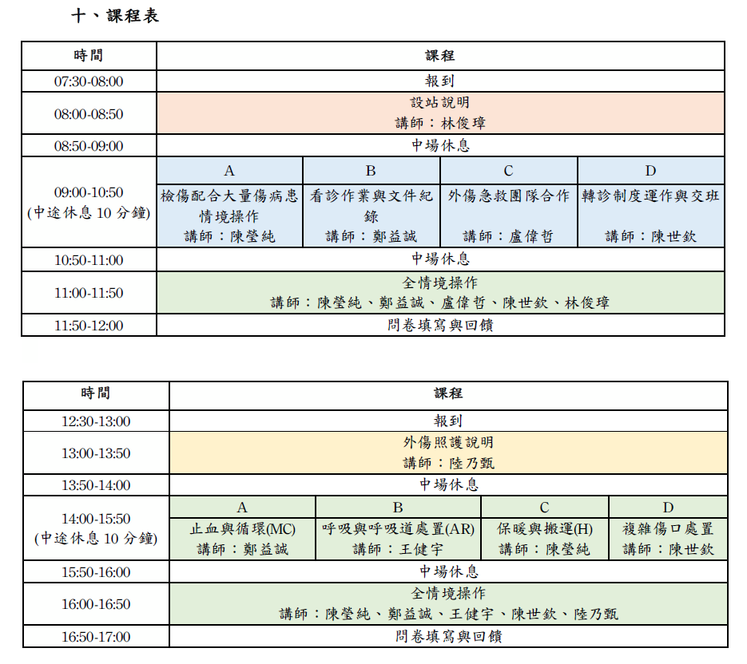
醫事人員繼續教育積分管理系統
團體類活動申請表
NO | 舉辦日期/時間 | 申請單位 | 地點 | 承 辦 人 / 電話 | 課程名稱 | 課程資料 | 結果
1 | 2026/10/17 09:05 2026/10/18 12:20 | 臺中榮民總醫院 | 台中市西屯區臺灣大道四段1650號教學大樓三樓 | 傅雲慶/04-23592525-4302 | 2026年臺中榮民總醫院國際醫學研討會 | 附件一 | 品質9.2
2 | 2026/11/21 9:00 2026/11/21 9:50 | 桃園市呼吸治療師公會 | 桃園市龜山區復興街5號 | 顧家瑜 0978852620 | 第七屆第三次會員大會暨倫理研討會 | 附件二 | 倫理2
3 | 2026/10/21 13:30 ~ 2026/10/21 16:30 | 長安醫院 | 台中市太平區永平路一段9號 | 林虹彤 0958-702-521 | 焦慮大腦的降溫指南-用同理心說病家聽得懂的話 | 附件三 | 倫理3.6
4 | 2026/09/29 08:00 ~ 2026/09/2916:50 | 台灣急診醫學會 | 台南市永康區中華路901號 | 吳愛梅 / 0223719817 | 「115年度醫療整備計畫」急救站設置規劃及民防醫護團隊訓練課程 | 附件四 | 品質8

附件一：10/172026年臺中榮民總醫院國際醫學研討會 |  |  |  |  |  |  |  | 附件二：第七屆第三次會員大會暨倫理研討會
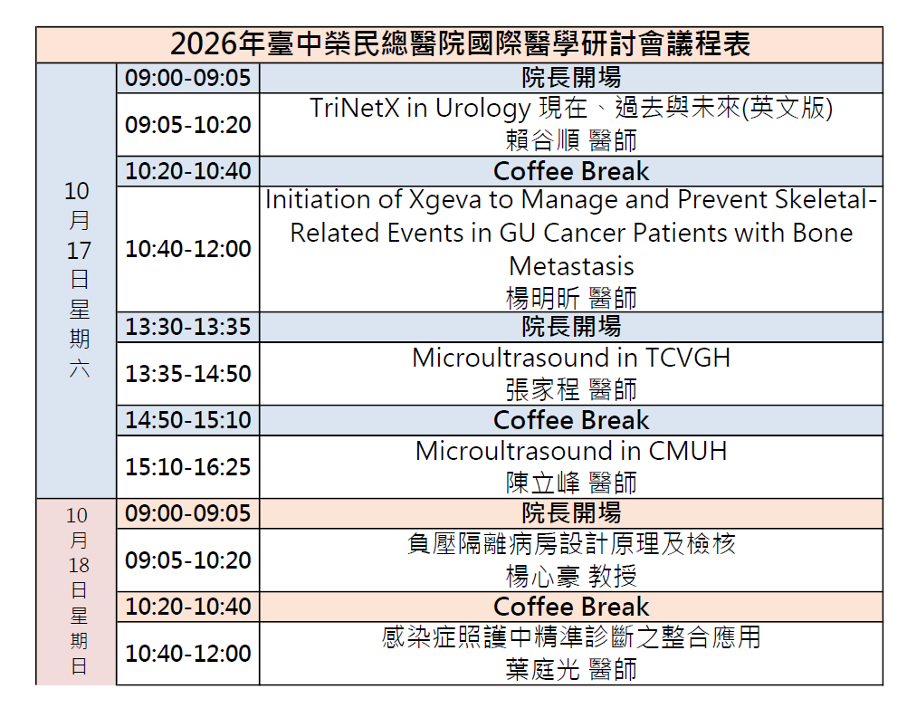
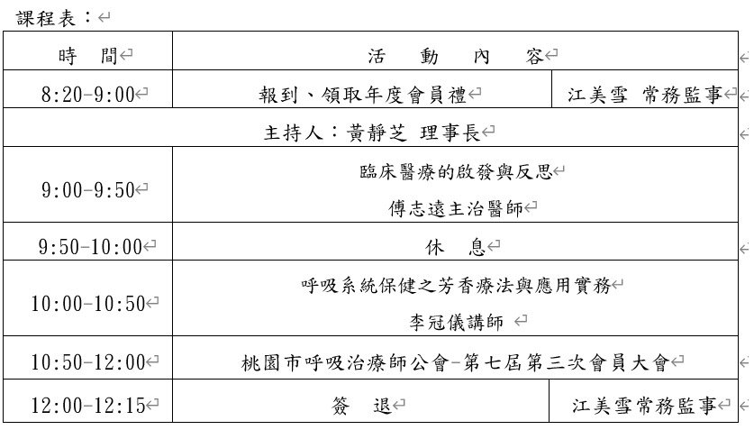

附件三：焦慮大腦的降溫指南-用同理心說病家聽得懂的話
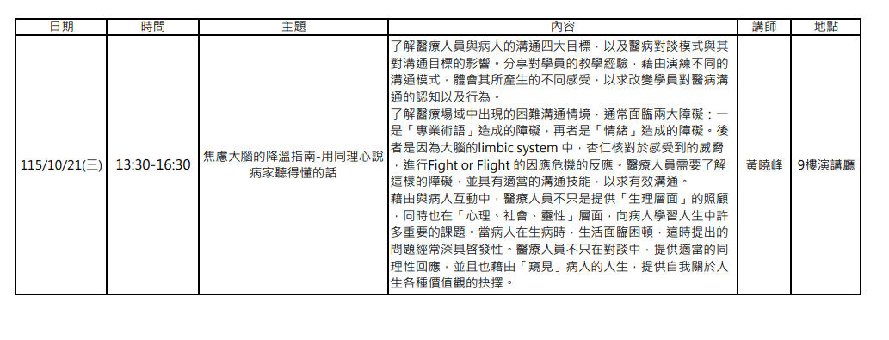

附件四：「115年度醫療整備計畫」急救站設置規劃及民防醫護團隊訓練課程

